助成金の消費税(10%)仕入控除額算出シート(Ver.2.1)
事業場名： |  |  |  |  |  |  |  |  |  |  |  |  | 試算日： |  |  | 2024-04-11

「受動喫煙防止対策助成金」
消費税等に係る仕入控除税額計算書（10％対応用）

 | ＊対象は、申請時に消費税額を助成対象経費に含めて申請金額を算定した課税事業者です。
 | ＊手順通りに入力することにより消費税に係る仕入控除税額（返還額）が算出されます。
 | ＊手順５,６では「消費税及び地方消費税に係る仕入控除税額報告書」の作成もできます。
 | ＊まず、手順にある各資料を準備してください。
 | ＊黄色セルのみに記入ください。 |  |  |  |  |  |  | （＊セル移動は[Tab⇆]移動が便利です）

手順1 |  | 「受動喫煙防止対策助成金事業実績報告書」から入力します。
 | [助成対象経費支払日] |  |  |  |  |  |  |  |  |  |  |  |  |  | 工事費用の支払日（領収書等）
 | [助成対象経費（税込）] |  |  |  |  |  |  |  |  |  |  |  |  | 円 | 助成金事業実績報告書より

手順2 |  | 「受動喫煙防止対策助成金交付額確定通知書」から入力します。
 | 助成金額（交付額） |  |  |  |  |  |  |  |  |  |  |  |  | 円 | 助成金交付額確定通知書より

手順３ |  | 「消費税及び地方消費税確定申告書」から入力します。

 | 対象事業者会計年度 |  |  |  |  |  |  | 自 |  |  |  |  |  |  | 消費税の確定申告書 第1表より
 |  |  |  |  |  |  |  | 至
 | 課税売上額（税抜き） |  |  |  |  |  |  |  |  |  |  |  |  | 円 | 消費税の確定申告書 付表2-1等より
 | 課税期間の課税売上高(税抜) |  |  |  |  |  |  |  |  |  |  |  |  | 円
 | 課税期間の総売上高(税抜) |  |  |  |  |  |  |  |  |  |  |  |  | 円
 | 課税売上割合 |  |  |  |  |  |  |  |  |  |  |  |  |  | 上記記入金額から算出＊1
 |  |  |  |  |  |  |  |  |  |  |  | ＊1 課税売上割合＝課税売上高/総売上高
手順4 |  | 消費税の使途区分のわかる帳簿から「助成金対象経費の内訳」を作成
 |  | ＊経費の会計仕訳や仕入科目等総勘定元帳により消費税の用途区分を確認してください。
 | [助成金対象経費の内訳]
 | 対象経費の内訳 | 施工業者名 |  |  |  | 課税仕入れ |  |  |  |  |  |  |  |  | 非課税仕入れ不課税仕入れ |  |  | 合 計
 |  |  |  |  |  | 課税売上 対応分 |  |  | 非課税売上 対応分 |  |  | 共通対応分
 |  |  |  |  |  |  |  |  |  |  |  |  |  |  |  |  |  | 0
 |  |  |  |  |  |  |  |  |  |  |  |  |  |  |  |  |  | 0
 |  |  |  |  |  |  |  |  |  |  |  |  |  |  |  |  |  | 0
 |  | 合 計 |  |  |  | 0 |  |  | 0 |  |  | 0 |  |  | 0 |  |  | 0
 |  |  |  |  |  |  |  |  |  |  |  |  |  |  |  |  |  |  |  | (単位：円)

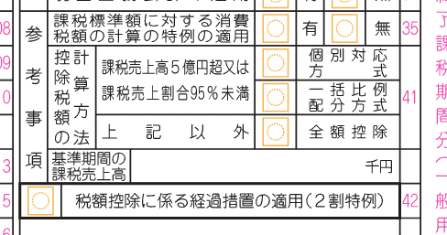
手順５ |  | 消費税の仕入控除税額（返還額）の算出 |  |  |  |  |  |  |  |  |  | （参考）消費税の確定申告書第1表（抜粋）

 | 消費税の確定申告書 第1表の 「控除税額の計算方法」を選択
 |  |  |  |  |  |  |  |  |  | 確定申告書 を確認
 | ―

 | 選択後、次のページの色付枠内に結果表示されます。
 |  | 太字 | に記された"助成金返還額"が報告書に記入する「要国庫補助金等返還相当額」となります。

① 全額控除の場合
 |  | 課税売上割合が９５％以上かつ課税売上高が５億円以下の法人等であることから、
 |  | 次の2つの条件を満たす必要があります。
 |  |  |  |  |  |  |  |  |  |  |  |  |  |  |  |  | 0
 |  |  | □ | 課税売上額 |  |  |  |  |  |  |  |  | 円 ≦ ５億円 |  |  |  | 0

 |  |  | □ | 課税売上割合 |  |  |  |  |  |  |  |  | ％ ≧ ９５％ |  |  |  | 0
 |  | □ | 全額控除区分に該当することが、 |  |  |  |  |  | 確認できません。（入力データを再確認）

 | 助成金に係る仕入控除税額（助成金返還額）の算出結果
 |  |  | 助成金額 |  |  |  |  | 10 |  |  | 助成金返還額
 |  |  |  |  |  | 円 | × |  |  | ＝ |  |  |  | 円

 |  |  |  |  |  |  |  | 110
 |  |  |  |  |  |  |  |  |  |  | （小数点以下切捨）

② 一括比例配分方式の場合
 |  | 課税売上割合が９５％未満または課税売上高が５億円超の法人等であることから、
 |  | 次の、いづれか一方のみを満たしている必要があります。
 |  |  |  |  |  |  |  |  |  |  |  |  |  |  |  |  | 0
 |  |  | □ | 課税売上額 |  |  |  |  |  |  |  |  | 円 ＞ ５億円 |  |  |  | 0

 |  |  | □ | 課税売上割合 |  |  |  |  |  |  |  |  | ％ ＜ ９５％ |  |  |  | 0
 |  | □ | 一括比例配分方式に該当することが、 |  |  |  |  |  |  |  | 確認できません。（入力データを再確認）

 | 助成金に係る仕入控除税額（助成金返還額）の算出結果
 |  |  |  |  |  |  | 課税期間の課税売上高
 |  | 助成金額 |  |  | 円 |  |  |  |  |  |  | 円 |  | 10 |  |  | 助成金返還額
 |  |  |  |  |  | × |  |  |  |  |  |  | × |  |  | ＝ |  |  |  | 円

 |  |  |  |  |  |  |  |  |  |  |  |  |  | 110
 |  |  |  |  |  |  |  |  |  |  |  | 円 |  |  |  |  | （小数点以下切捨）
 |  |  |  |  |  |  | 課税期間の総売上高

③ 個別対応方式の場合
 |  | 課税売上割合が９５％未満または課税売上高が５億円超の法人等であることから、
 |  | 次の、いづれか一方のみが満たしている必要があります。
 |  |  |  |  |  |  |  |  |  |  |  |  |  |  |  |  | 0
 |  |  | □ | 課税売上額 |  |  |  |  |  |  |  |  | 円 ＞ ５億円 |  |  |  | 0

 |  |  | □ | 課税売上割合 |  |  |  |  |  |  |  |  | ％ ＜ ９５％ |  |  |  | 0
 |  | □ | 課税対応方式に該当することが、 |  |  |  |  |  |  | 確認できません。（入力データを再確認）

 | 助成金に係る仕入控除税額（助成金返還額）の算出結果
 |  | 【Ａ】課税売上のみに要する補助対象経費に使用された助成金
 |  |  |  |  |  |  | 助成対象経費のうち 課税売上対応分
 |  | 助成金額 |  |  | 円 |  |  |  |  |  | 円 |  | 10 |  |  |  |  |  | (a)
 |  |  |  |  |  | × |  |  |  |  |  | × |  |  | ＝ |  |  |  | 円

 |  |  |  |  |  |  |  |  |  |  |  |  | 110
 |  |  |  |  |  |  |  |  |  |  | 円 |  |  |  |  | （小数点以下切捨）
 |  |  |  |  |  |  | 助成対象経費
 |  | 【Ｂ】 課税売上と非課税売上に共通して要する助成対象経費に使用された助成金
 |  |  |  |  |  |  | 助成対象経費のうち 共通に要する対応分 |  |  |  |  |  | 課税期間の課税売上高
 |  | 助成金額 |  |  | 円 |  |  |  |  |  | 円 |  |  |  |  |  |  | 円
 |  |  |  |  |  | × |  |  |  |  |  | ×

 |  |  |  |  |  |  |  |  |  |  | 円 |  |  |  |  |  |  | 円
 |  |  |  |  |  |  | 助成対象経費 |  |  |  |  |  | 課税期間の総売上高
 |  |  |  |  |  |  |  |  |  |  |  |  | 10 |  |  |  |  |  | (b)
 |  |  |  |  |  |  |  |  |  |  |  | × |  |  | ＝ |  |  |  | 円

 |  |  |  |  |  |  |  |  |  |  |  |  | 110
 |  | 【Ｃ】助成金返還額＝【Ａ】+【Ｂ】 |  |  |  |  |  |  |  |  |  |  |  |  |  | （小数点以下切捨）
 |  |  |  |  |  |  |  |  |  |  |  |  |  |  | 助成金返還額
 |  |  | (a) |  |  |  | 円 | ＋ | (b) |  |  |  | 円 | ＝ |  |  |  | 円

手順５ |  | 「消費税及びの地方消費税に係る仕入控除税額報告書」を作成します。

 | ※ | 次の、各項目に入力することにより報告書（要綱様式第12号）が作成できます。
 |  |  | ＊受動喫煙防止対策助成金交付額確定通知書をご用意ください。

 | 1 | 報告書の提出日 |  |  |  | （年/月/日で入力）

 | 2 | 報告書の提出先 |  |  |  |  |  | 兵 庫 |  |  | 労 働 局 長

 | 3 | 法人又は事業者情報
 |  |  | 所在地 |  | （住所）
 |  |  |  |  | ビル名以下等
 |  |  | 名称
 |  |  | 代表者の職名
 |  |  | 代表者の氏名

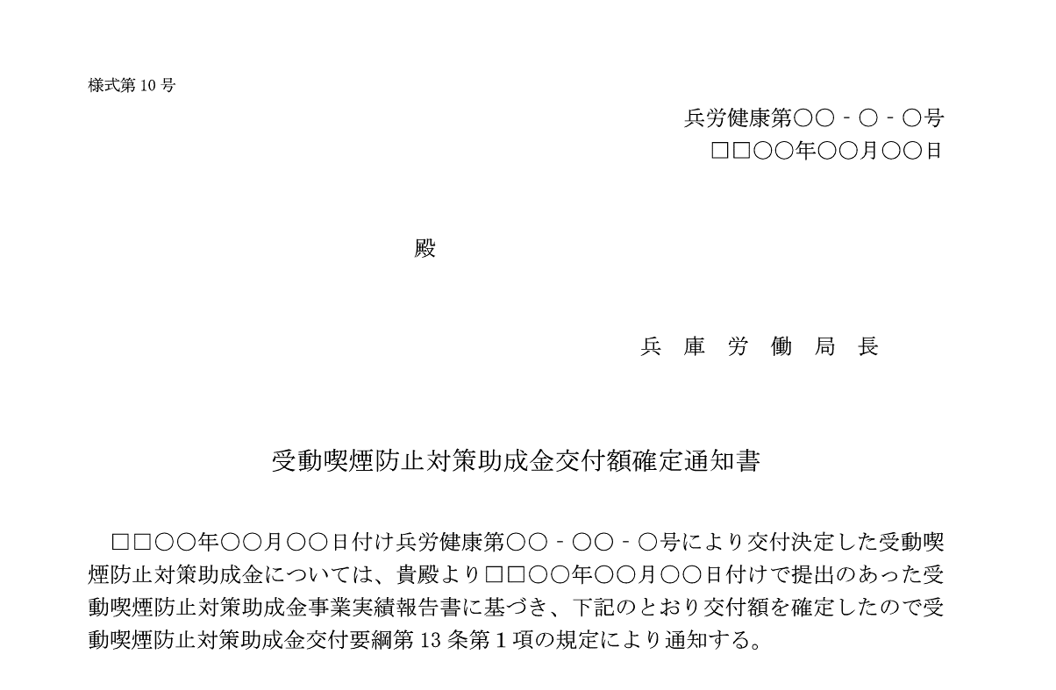
 | 4 | 「受動喫煙防止対策助成金交付額確定通知書」
 |  |  | 通知書番号 |  |  |  | 兵労健康第 |  |  | 16 | ー |  | ー |  | 号
 |  |  | 通知日 |  | （年/月/日で入力） |  |  |  |  |  |  |  |  |  |  |  | 転記してください

 |  |  |  |  |  | 参考 受動喫煙防止対策助成金交付額確定通知書（抜粋）

手順６ |  | 入力が完了したら、
 | 次の頁に「消費税及びの地方消費税に係る仕入控除税額報告書」（以下、報告書）が
 | 作成されます。 印刷し提出用としてお使いいただけます。

 | ※本報告書の提出には、次の資料を添付してください。
 |  | 次の□のプルダウンで☑を選択すれば作成される報告書の「３添付資料」に反映できます。

 |  | □ | 消費税確定申告書 第1表（写）
 |  | □ | 消費税確定申告書の計算表（写） |  |  |  |  |  |  |  | （付表２－１等）

 |  | 個別対応方式を選択された場合のみ
 |  | □ | 助成金に係る消費税仕入控除税額の積算内訳 |  |  |  |  |  |  |  |  |  | （任意様式*）
 |  |  | ＊手順４の助成金対象経費の内訳表および手順５の算出結果でも代用できます。

様式第12号

年度消費税及び地方消費税に係る仕入控除税額報告書

兵 庫 |  | 労 働 局 長 殿

－ －
 |  |  |  |  | 付け兵労健康第 |  |  |  | 16 |  |  | 号により交付額の確定通知を受け
受動喫煙防止対策助成金に係る消費税及び地方消費税に及び地方消費税に係る仕入控
除税額については、下記のとおり報告します。

記

１ | 補助金等に係る予算の執行の適正化に関する法律（昭和30年法律第179号）第15条
の規定による確定額又は事業実績報告による精算額
 |  |  |  |  |  |  |  |  |  |  |  |  |  |  |  |  |  |  | 円

２ 消費税及び地方消費税の申告により確定した消費税及び地方消費税に係る仕入控 | 消費税及び地方消費税の申告により確定した消費税及び地方消費税に係る仕入控
除税額（要国庫補助金等返還相当額）
 |  |  |  |  |  |  |  |  |  |  |  |  |  |  |  |  |  |  | 円

３ 添付資料 | 添付資料
記載内容を確認するための書類（確定申告書の写し、課税売上割合等が把握でき
る資料、特定収入の割合を確認できる資料）を添付すること。

